Рус
 | ОБЪЯВЛЕНИЕ Компания объявляет тендер на закупку хозтоваров в ассортименте
1. | № | Наименование товаров | Спецификация | Ед.изм | Кол-во | Рисунок
 | 1 | Затеняющая сетка | 90% плотности | м2 | 60 |  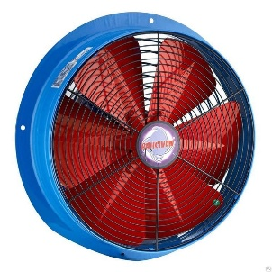 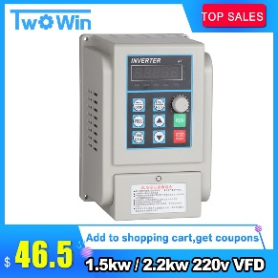 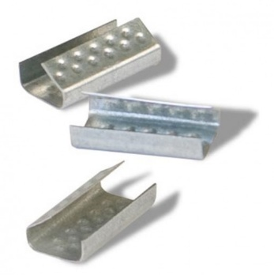 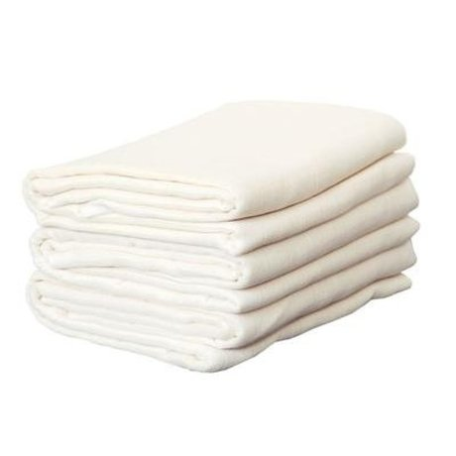 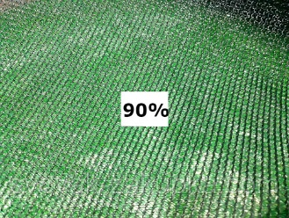
 | 2 | Электровилка | Производства России | шт | 30
 | 3 | Коробка распределительная электрическая | 100ммх100мм | шт | 20
 | 4 | Болты калёные с внутренним шестигранником | М6/20-40мм | шт | 200
 | 5 | Розетка двойная наружная | Производитель VESTA | м2 | 240
 | 6 | Вентилятор промышленный осевой | 1450 об/мин диам 600мм | шт | 1
 | 7 | Трикотажные отходы | Лоскутки примерного размера 200мх200мм | кг | 50
 | 8 | Инвертор (преобразователь) Китай | 2,2 Квт/380 В | шт | 2
 | 9 | Клипсы для зажима ПЭТ лент | Клипсы с зучиками 20х30мм(Китай) | шт | 1000
 | 10 | Марля хозяйственная | 39гр/м2 | м2 | 300

2. | Срок предоставления коммерческого предложения – до 30.07.2019г

3. | Условия поставки – Доставка до завода

4. | Условия оплаты – 15% предоплата, 85% по факту поставки товара.

5. | Требуемые документы :
 | - Коммерческое предложение (с указанием условий оплаты и сроков доставки)
 | - Лицензия
 | - Сертификат
 | Контактный телефон: +99890 380 57 27 / e-mail: bakhodirjon.kambarov@uzcc.uz

